Лист1
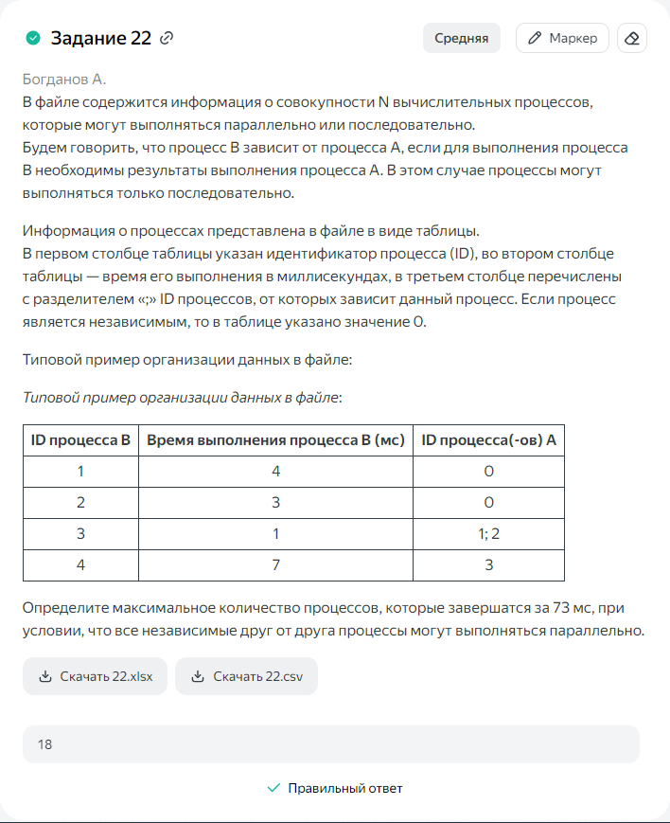
ID процесса B | Время выполнения процесса B (мс) | ID процесса(ов) A | 1 | 2 | 3 | 4 | 5 | 6 | 7 | 8 | 9 | 10 | 11 | 12 | 13 | 14 | 15 | 16 | 17 | 18 | 19 | 20 | 21 | 22 | 23 | 24 | 25 | 26 | 27 | 28 | 29 | 30 | 31 | 32 | 33 | 34 | 35 | 36 | 37 | 38 | 39 | 40 | 41 | 42 | 43 | 44 | 45 | 46 | 47 | 48 | 49 | 50 | 51 | 52 | 53 | 54 | 55 | 56 | 57 | 58 | 59 | 60 | 61 | 62 | 63 | 64 | 65 | 66 | 67 | 68 | 69 | 70 | 71 | 72 | 73 | 74 | 75 | 76 | 77 | 78 | 79 | 80 | 81 | 82 | 83 | 84
1 | 10 | 0 | 1 | 1 | 1 | 1 | 1 | 1 | 1 | 1 | 1 | 1
2 | 35 | 0 | 1 | 1 | 1 | 1 | 1 | 1 | 1 | 1 | 1 | 1 | 1 | 1 | 1 | 1 | 1 | 1 | 1 | 1 | 1 | 1 | 1 | 1 | 1 | 1 | 1 | 1 | 1 | 1 | 1 | 1 | 1 | 1 | 1 | 1 | 1
3 | 20 | 0 | 1 | 1 | 1 | 1 | 1 | 1 | 1 | 1 | 1 | 1 | 1 | 1 | 1 | 1 | 1 | 1 | 1 | 1 | 1 | 1
4 | 6 | 0 | 1 | 1 | 1 | 1 | 1 | 1
5 | 16 | 4;2 |  |  |  |  |  |  |  |  |  |  |  |  |  |  |  |  |  |  |  |  |  |  |  |  |  |  |  |  |  |  |  |  |  |  |  | 1 | 1 | 1 | 1 | 1 | 1 | 1 | 1 | 1 | 1 | 1 | 1 | 1 | 1 | 1 | 1
6 | 10 | 3;2;1 |  |  |  |  |  |  |  |  |  |  |  |  |  |  |  |  |  |  |  |  |  |  |  |  |  |  |  |  |  |  |  |  |  |  |  | 1 | 1 | 1 | 1 | 1 | 1 | 1 | 1 | 1 | 1
7 | 35 | 0 | 1 | 1 | 1 | 1 | 1 | 1 | 1 | 1 | 1 | 1 | 1 | 1 | 1 | 1 | 1 | 1 | 1 | 1 | 1 | 1 | 1 | 1 | 1 | 1 | 1 | 1 | 1 | 1 | 1 | 1 | 1 | 1 | 1 | 1 | 1
8 | 18 | 7;4;3 |  |  |  |  |  |  |  |  |  |  |  |  |  |  |  |  |  |  |  |  |  |  |  |  |  |  |  |  |  |  |  |  |  |  |  | 1 | 1 | 1 | 1 | 1 | 1 | 1 | 1 | 1 | 1 | 1 | 1 | 1 | 1 | 1 | 1 | 1 | 1
9 | 24 | 8 |  |  |  |  |  |  |  |  |  |  |  |  |  |  |  |  |  |  |  |  |  |  |  |  |  |  |  |  |  |  |  |  |  |  |  |  |  |  |  |  |  |  |  |  |  |  |  |  |  |  |  |  |  | 1 | 1 | 1 | 1 | 1 | 1 | 1 | 1 | 1 | 1 | 1 | 1 | 1 | 1 | 1 | 1 | 1 | 1 | 1 | 1 | 1 | 1 | 1 | 1
10 | 12 | 8;2;4 |  |  |  |  |  |  |  |  |  |  |  |  |  |  |  |  |  |  |  |  |  |  |  |  |  |  |  |  |  |  |  |  |  |  |  |  |  |  |  |  |  |  |  |  |  |  |  |  |  |  |  |  |  | 1 | 1 | 1 | 1 | 1 | 1 | 1 | 1 | 1 | 1 | 1 | 1
11 | 40 | 3;6;7 |  |  |  |  |  |  |  |  |  |  |  |  |  |  |  |  |  |  |  |  |  |  |  |  |  |  |  |  |  |  |  |  |  |  |  | 1 | 1 | 1 | 1 | 1 | 1 | 1 | 1 | 1 | 1 | 1 | 1 | 1 | 1 | 1 | 1 | 1 | 1 | 1 | 1 | 1 | 1 | 1 | 1 | 1 | 1 | 1 | 1 | 1 | 1 | 1 | 1 | 1 | 1 | 1 | 1 | 1 | 1 | 1 | 1
12 | 30 | 0 | 1 | 1 | 1 | 1 | 1 | 1 | 1 | 1 | 1 | 1 | 1 | 1 | 1 | 1 | 1 | 1 | 1 | 1 | 1 | 1 | 1 | 1 | 1 | 1 | 1 | 1 | 1 | 1 | 1 | 1
13 | 10 | 1;9
14 | 40 | 0 | 1 | 1 | 1 | 1 | 1 | 1 | 1 | 1 | 1 | 1 | 1 | 1 | 1 | 1 | 1 | 1 | 1 | 1 | 1 | 1 | 1 | 1 | 1 | 1 | 1 | 1 | 1 | 1 | 1 | 1 | 1 | 1 | 1 | 1 | 1 | 1 | 1 | 1 | 1 | 1
15 | 54 | 11
16 | 16 | 2 |  |  |  |  |  |  |  |  |  |  |  |  |  |  |  |  |  |  |  |  |  |  |  |  |  |  |  |  |  |  |  |  |  |  |  | 1 | 1 | 1 | 1 | 1 | 1 | 1 | 1 | 1 | 1 | 1 | 1 | 1 | 1 | 1 | 1
17 | 48 | 9;2;7
18 | 15 | 0 | 1 | 1 | 1 | 1 | 1 | 1 | 1 | 1 | 1 | 1 | 1 | 1 | 1 | 1 | 1
19 | 6 | 6;8 |  |  |  |  |  |  |  |  |  |  |  |  |  |  |  |  |  |  |  |  |  |  |  |  |  |  |  |  |  |  |  |  |  |  |  |  |  |  |  |  |  |  |  |  |  |  |  |  |  |  |  |  |  | 1 | 1 | 1 | 1 | 1 | 1
20 | 14 | 16;18;6 |  |  |  |  |  |  |  |  |  |  |  |  |  |  |  |  |  |  |  |  |  |  |  |  |  |  |  |  |  |  |  |  |  |  |  |  |  |  |  |  |  |  |  |  |  |  |  |  |  |  |  | 1 | 1 | 1 | 1 | 1 | 1 | 1 | 1 | 1 | 1 | 1 | 1 | 1 | 1
21 | 8 | 0 | 1 | 1 | 1 | 1 | 1 | 1 | 1 | 1
22 | 21 | 15;16
23 | 18 | 0 | 1 | 1 | 1 | 1 | 1 | 1 | 1 | 1 | 1 | 1 | 1 | 1 | 1 | 1 | 1 | 1 | 1 | 1
24 | 24 | 0 | 1 | 1 | 1 | 1 | 1 | 1 | 1 | 1 | 1 | 1 | 1 | 1 | 1 | 1 | 1 | 1 | 1 | 1 | 1 | 1 | 1 | 1 | 1 | 1

